with_CAM
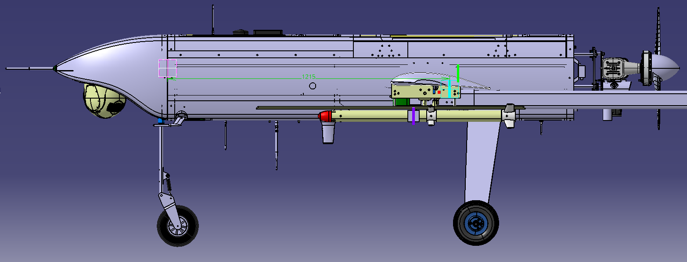
 | Sistema de Referencia: Planos principales Skeleton T120
 | DEPÓSITO LLENO |  |  |  |  | MEDIO DEPÓSITO |  |  |  |  | DEPÓSITO VACÍO
Nº MSL | 4 | 3 | 2 | 1 | 0 | 4 | 3 | 2 | 1 | 0 | 4 | 3 | 2 | 1 | 0
W (Kg) | 120 | 117 | 114 | 111 | 108 |  |  |  |  |  | 103.948 | 100.948 | 97.948 | 94.948 | 91.948
Xcg (mm) | 1171.221 | 1174.083 | 1177.097 | 1180.274 | 1183.627 |  |  |  |  |  | 1175.1 | 1178.533 | 1182.177 | 1186.051 | 1190.178
Ycg (mm) | -1.466 | 23.15 | -1.543 | 18.915 | -1.629 |  |  |  |  |  | -1.697 | 26.826 | -1.801 | 22.108 | -1.919
Zcg (mm) | -103.512 | -100.888 | -98.125 | -95.213 | -92.139 |  |  |  |  |  | -104.078 | -101.053 | -97.842 | -94.429 | -90.793
Ix (Kgm2) | 45.768 | 42.899069 | 40.15287 | 38.350439 | 36.624893 |  |  |  |  |  | 45.614293 | 42.735238 | 39.998899 | 38.189476 | 36.469851
Iy (Kgm2) | 50.298 | 50.226298 | 50.150734 | 50.071153 | 49.987221 |  |  |  |  |  | 49.811882 | 49.737387 | 49.658405 | 49.574511 | 49.485225
Iz (Kgm2) | 91.38 | 88.504682 | 85.752041 | 83.942821 | 82.210108 |  |  |  |  |  | 90.847177 | 87.958898 | 85.212771 | 83.392942 | 81.662231
Ixy (Kgm2) | -0.058 | 0.271648 | -0.059207 | 0.214904 | -0.060355 |  |  |  |  |  | -0.058874 | 0.283681 | -0.060122 | 0.22701 | -0.061534
Ixz (Kgm2) | -1.604 | -1.568529 | -1.531512 | -1.492494 | -1.451308 |  |  |  |  |  | -1.573832 | -1.537501 | -1.498944 | -1.457951 | -1.414284
Iyz (Kgm2) | -0.012 | 0.290636 | -0.012681 | 0.238615 | -0.013734 |  |  |  |  |  | -0.011559 | 0.290262 | -0.012659 | 0.240331 | -0.013903
 | Nota: Se han supuesto que se lanzan primero los misiles izquierdos de cada pareja, por lo que la asimetría consiste en más peso en el ala derecha
 | Sistema de Referencia: Punta del Morro
 | DEPÓSITO LLENO (16.052Kg fuel) |  |  |  |  | MEDIO DEPÓSITO (8.026KG) |  |  |  |  | DEPÓSITO VACÍO
Nº MSL | 4 | 3 | 2 | 1 | 0 | 4 | 3 | 2 | 1 | 0 | 4 | 3 | 2 | 1 | 0
W (Kg) | 120 | 117 | 114 | 111 | 108 | 0 | 0 | 0 | 0 | 0 | 103.948 | 100.948 | 97.948 | 94.948 | 91.948
W (Kg) fuel | 16.052 | 16.052 | 16.052 | 16.052 | 16.0527 | 8.026 | 8.026 | 8.026 | 8.026 | 8.026 | 0 | 0 | 0 | 0 | 0
Xcg (mm) | 1661.445 | 1664.307 | 1667.321 | 1670.498 | 1673.851 | 490.224 | 490.224 | 490.224 | 490.224 | 490.224 | 1665.324 | 1668.757 | 1672.401 | 1676.275 | 1680.402
Ycg (mm) | -1.466 | 23.15 | -1.543 | 18.915 | -1.629 | 0 | 0 | 0 | 0 | 0 | -1.697 | 26.826 | -1.801 | 22.108 | -1.919
Zcg (mm) | -103.512 | -100.888 | -98.125 | -95.213 | -92.139 | 0 | 0 | 0 | 0 | 0 | -104.078 | -101.053 | -97.842 | -94.429 | -90.793
Ix (Kgm2) | 45.768 | 42.899069 | 40.15287 | 38.350439 | 36.624893 | 0 | 0 | 0 | 0 | 0 | 45.614293 | 42.735238 | 39.998899 | 38.189476 | 36.469851
Iy (Kgm2) | 50.298 | 50.226298 | 50.150734 | 50.071153 | 49.987221 | 0 | 0 | 0 | 0 | 0 | 49.811882 | 49.737387 | 49.658405 | 49.574511 | 49.485225
Iz (Kgm2) | 91.38 | 88.504682 | 85.752041 | 83.942821 | 82.210108 | 0 | 0 | 0 | 0 | 0 | 90.847177 | 87.958898 | 85.212771 | 83.392942 | 81.662231
Ixy (Kgm2) | -0.058 | 0.271648 | -0.059207 | 0.214904 | -0.060355 | 0 | 0 | 0 | 0 | 0 | -0.058874 | 0.283681 | -0.060122 | 0.22701 | -0.061534
Ixz (Kgm2) | -1.604 | -1.568529 | -1.531512 | -1.492494 | -1.451308 | 0 | 0 | 0 | 0 | 0 | -1.573832 | -1.537501 | -1.498944 | -1.457951 | -1.414284
Iyz (Kgm2) | -0.012 | 0.290636 | -0.012681 | 0.238615 | -0.013734 | 0 | 0 | 0 | 0 | 0 | -0.011559 | 0.290262 | -0.012659 | 0.240331 | -0.013903

 | Tabla considerando cámara EPSILON 180 (3.75Kg). Es importante considerar que si el avión volara sin cámara, tendría un lastre similar.

 |  |  |  |  |  |  |  |  |  |  |  |  |  |  |  | CG MISILES
 |  |  |  |  |  |  |  |  |  |  |  |  |  |  |  | CG PESO VACIO T75 (MEDICIÓN REAL)
 |  |  |  |  |  |  |  |  |  |  |  |  |  |  |  | CG MTOW 120 (CATIA)
 |  |  |  |  |  |  |  |  |  |  |  |  |  |  |  | CG PERO VACIO 120 (CATIA) (SIN CÁMARA, NO SE VOLARÍA ASI)

